SISTEMA_FRECUENCIA_TRANSPORTE
 | REPORTE FOTOGRÁFICO - Radio Frecuencia y Transporte
Nombre de la Estacion: | SAN_JUAN_DE_TUNAN
Nombre de Localidad: | PARAMONGA
Fecha: | 20/04/2026 - 20/04/2026
Direccion: | CP SAN JUAN DE TUNAN
ID site: | LI3854
CRQ: | CRQ000000055215
Sticker Año mantenimiento |  |  | Letrero de Localidad beneficiaria o GPS
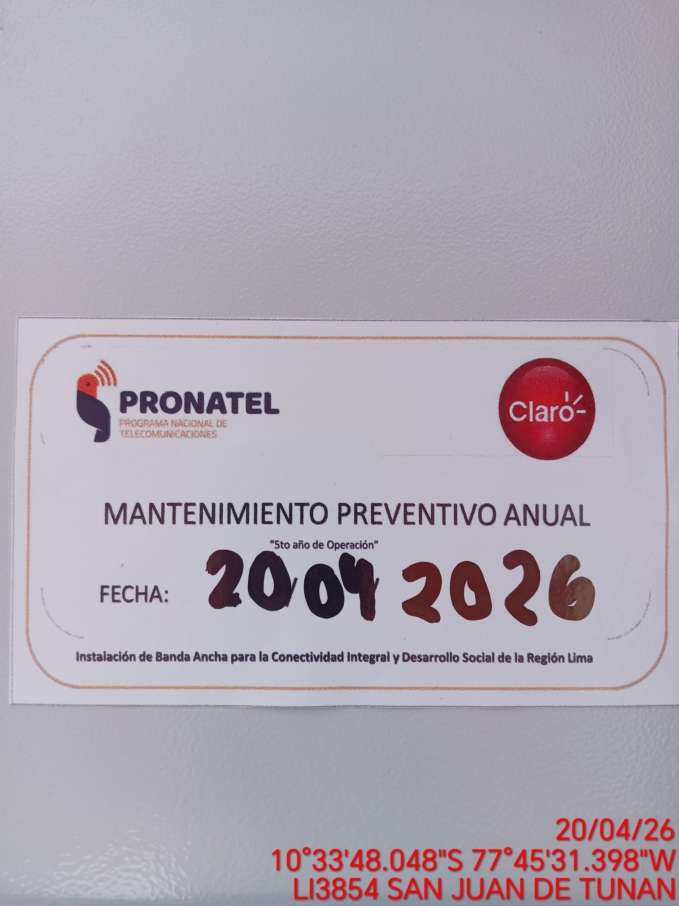 |  |  | 

EQUIPO BBU, ROUTER O MW: VERIFICAR ESTADO DE EQUIPOS, LED DE ALARMAS, LIMPIEZA TECNICA Y SOPLETADO
ANTES |  | DURANTE |  | DESPUES
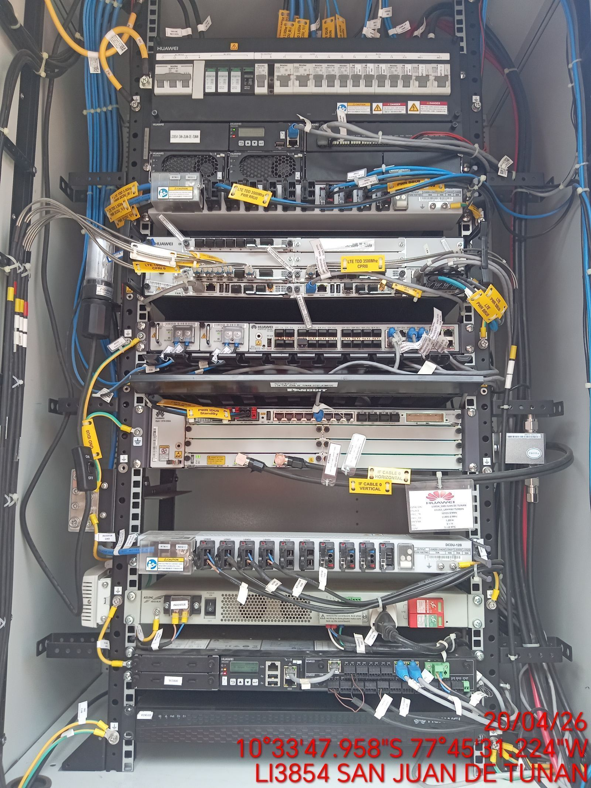 |  | 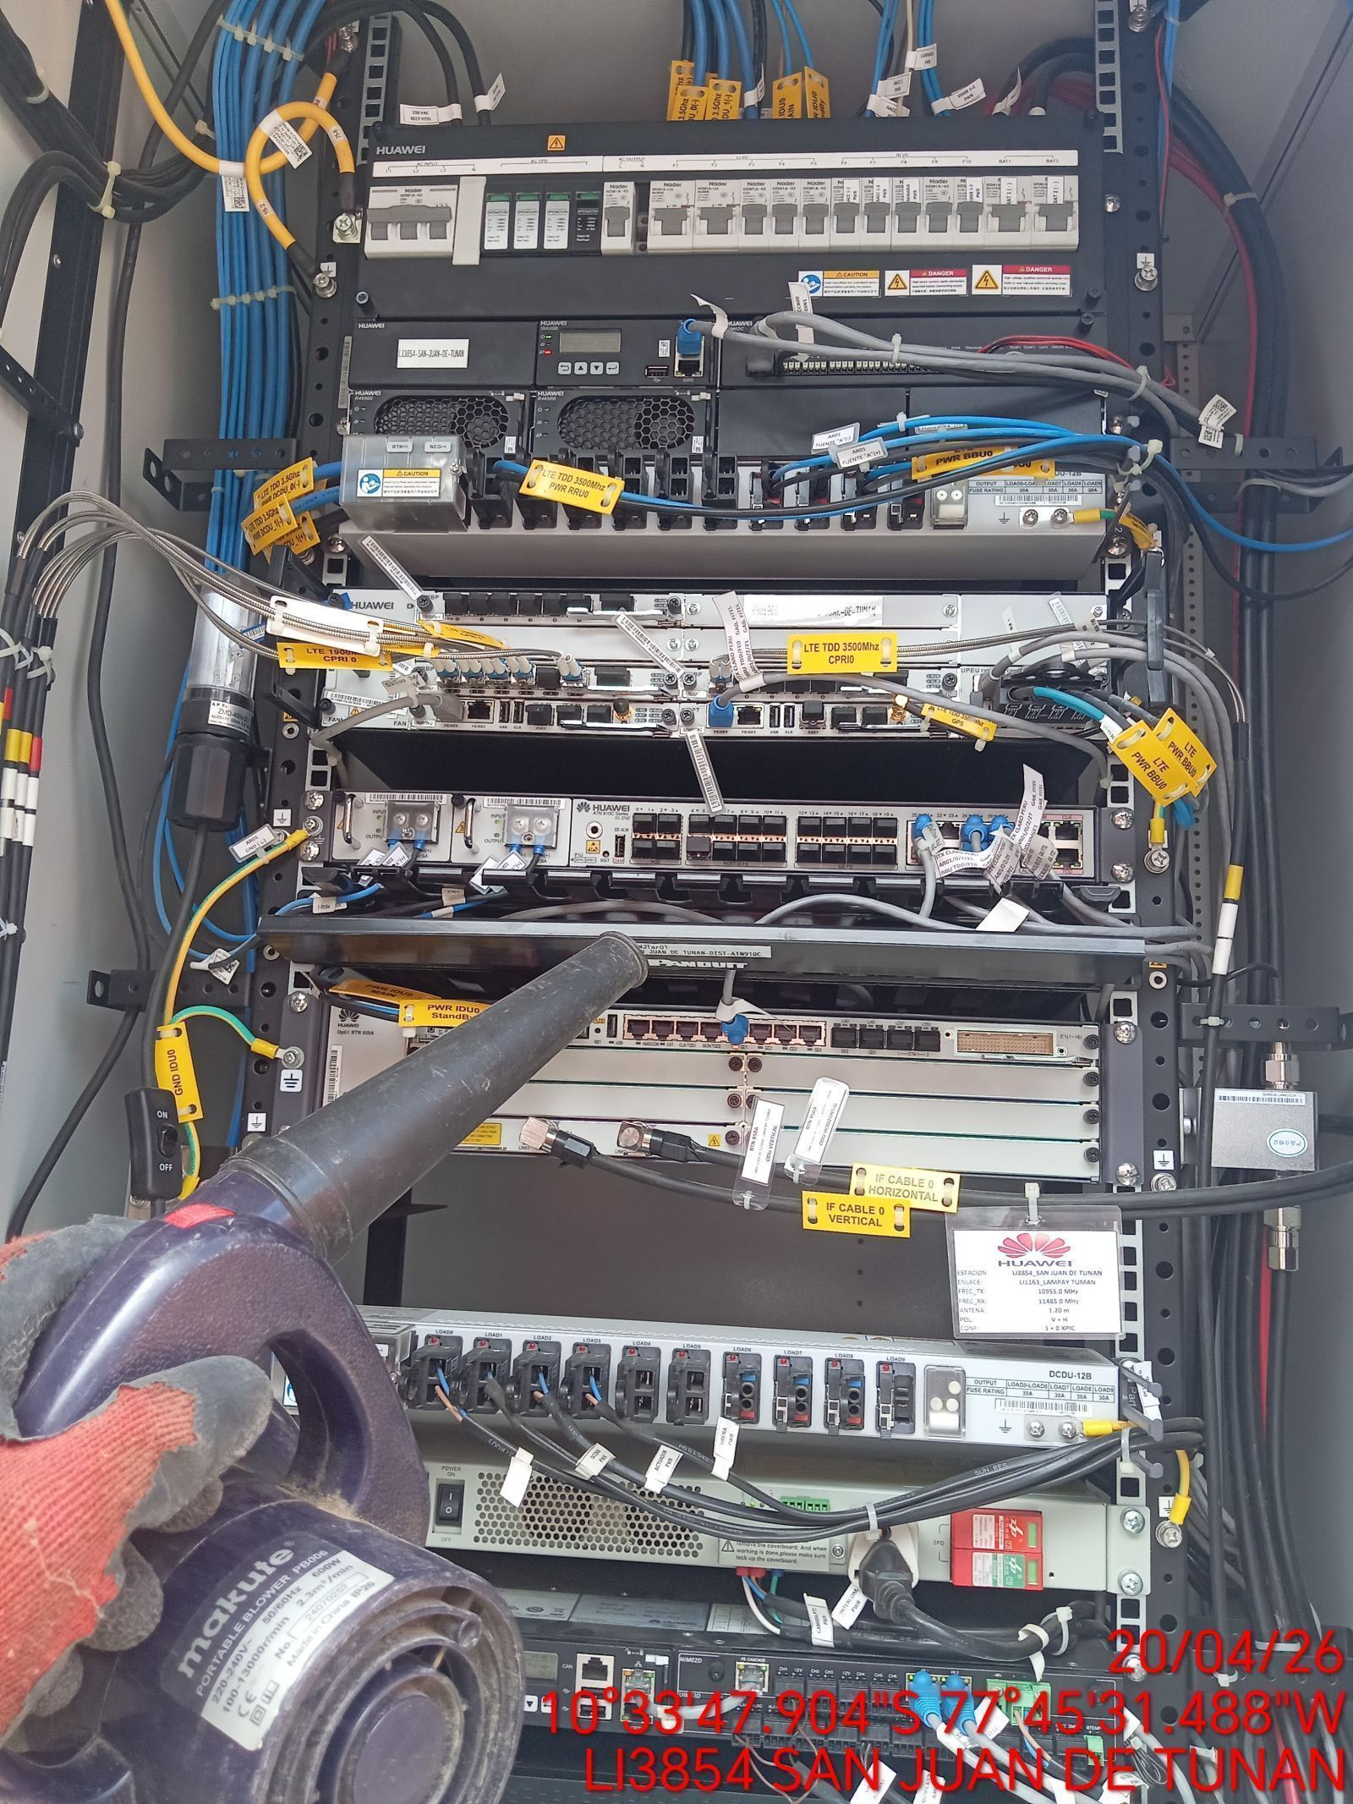 |  | 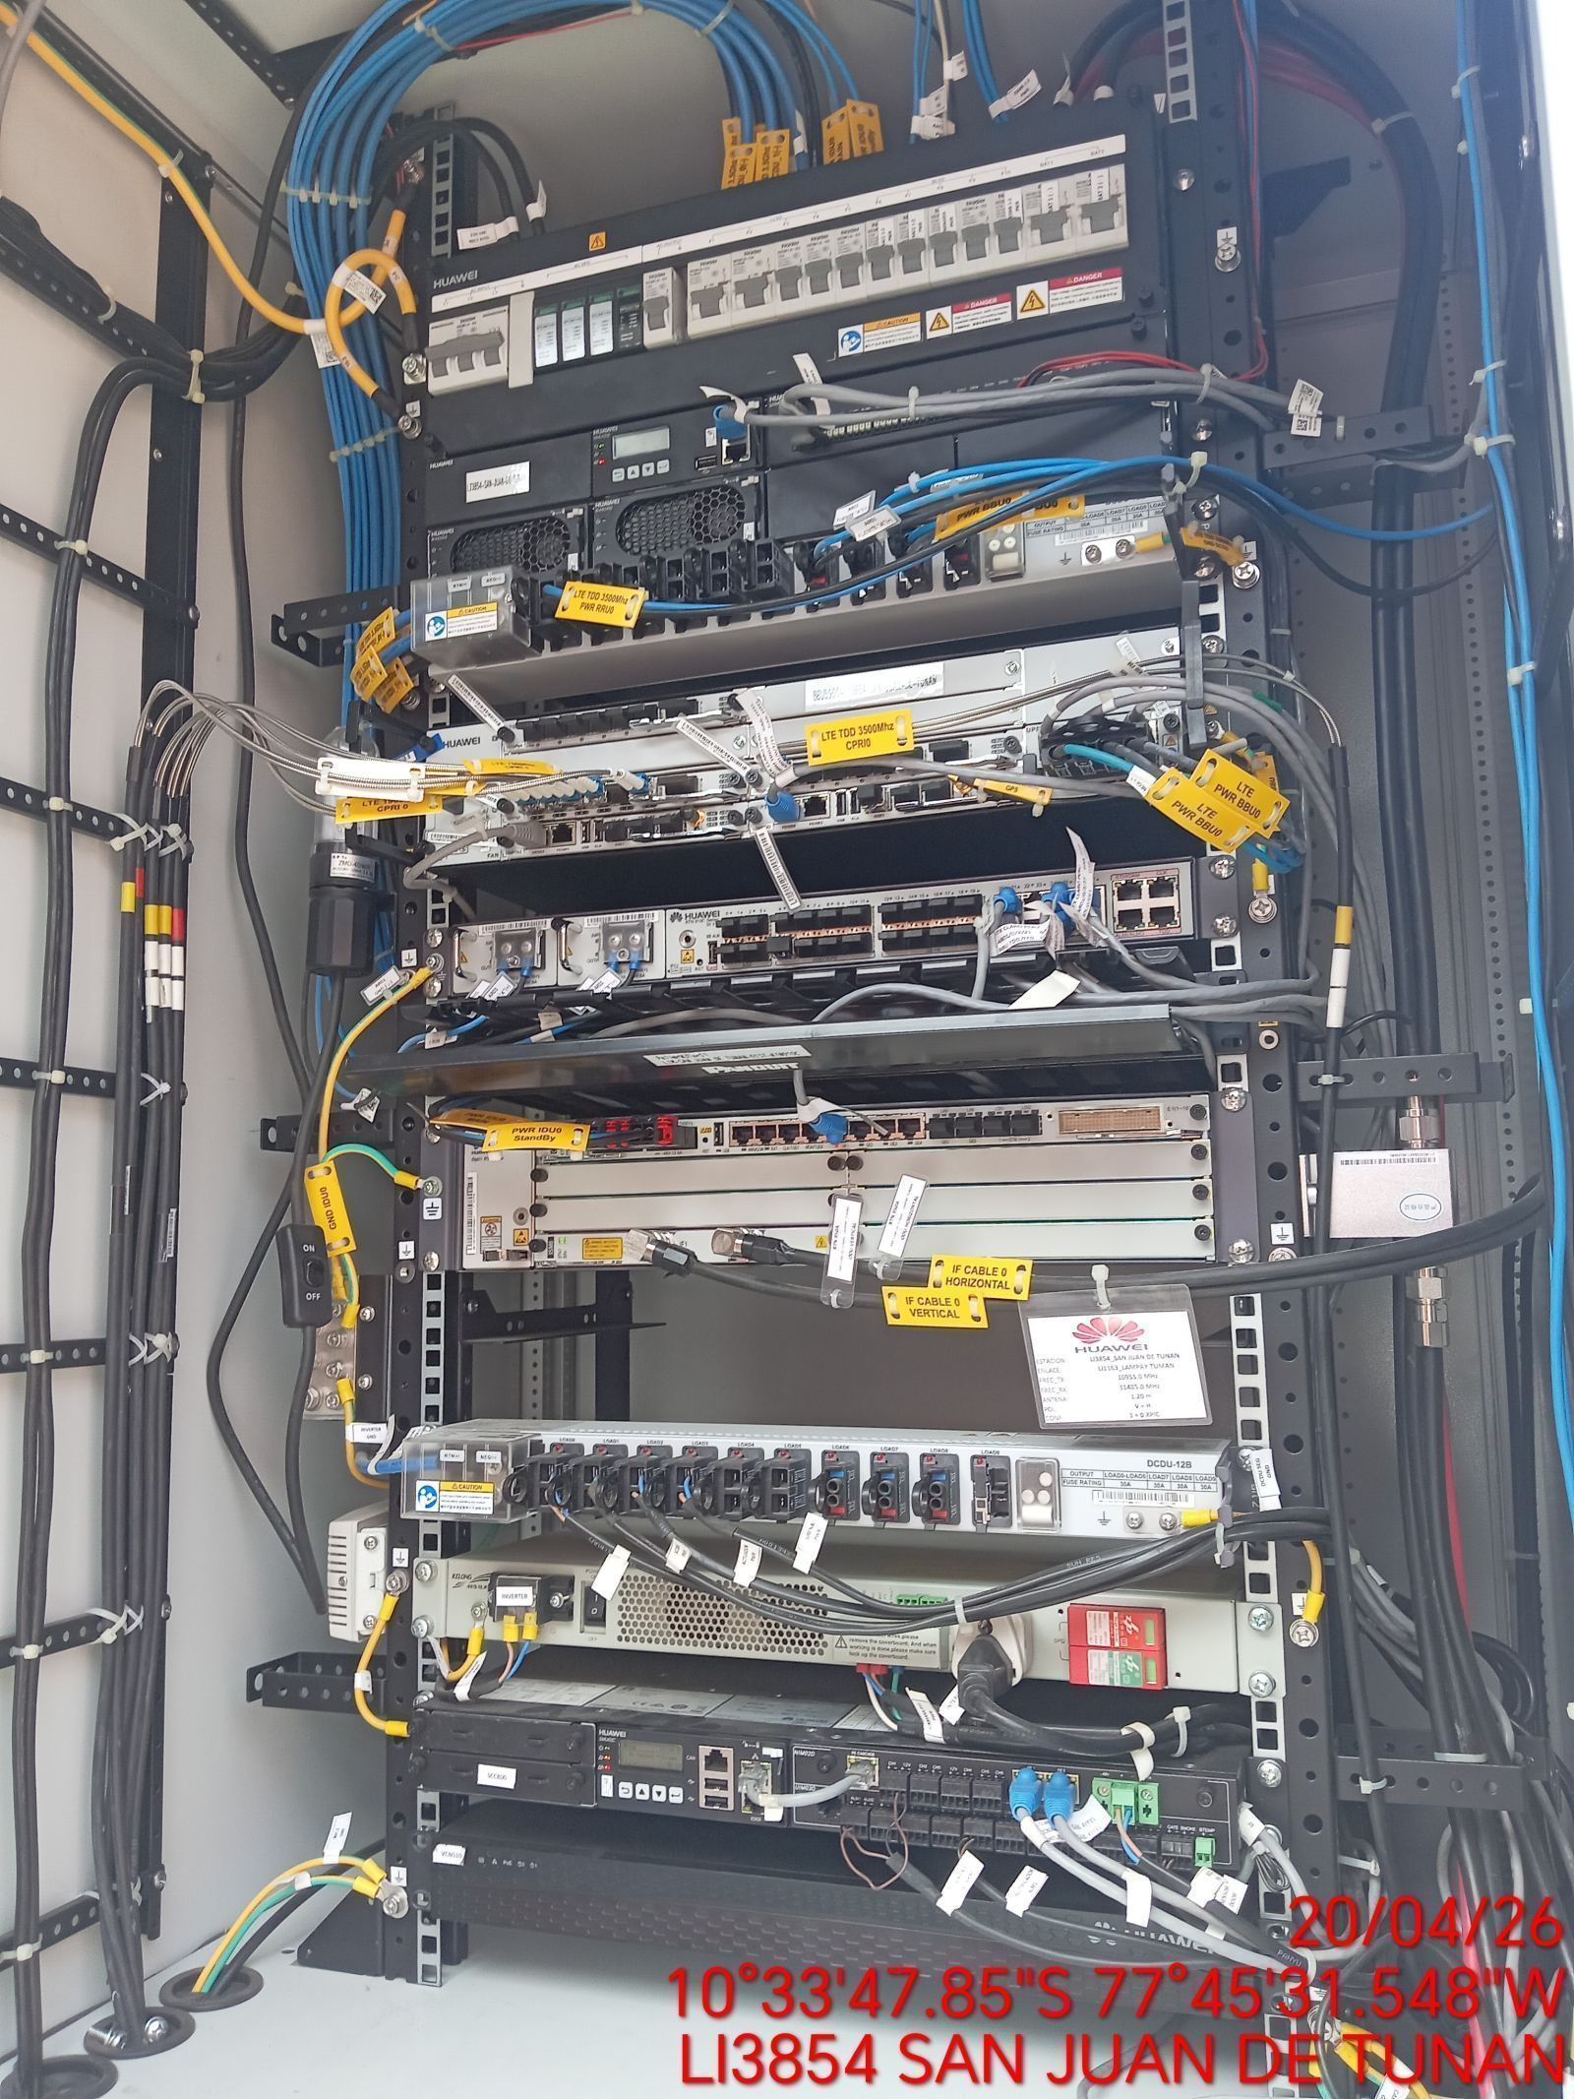

AJUSTE DE ELEMENTOS Y CONEXIONES
ANTES |  | DURANTE |  | DESPUES
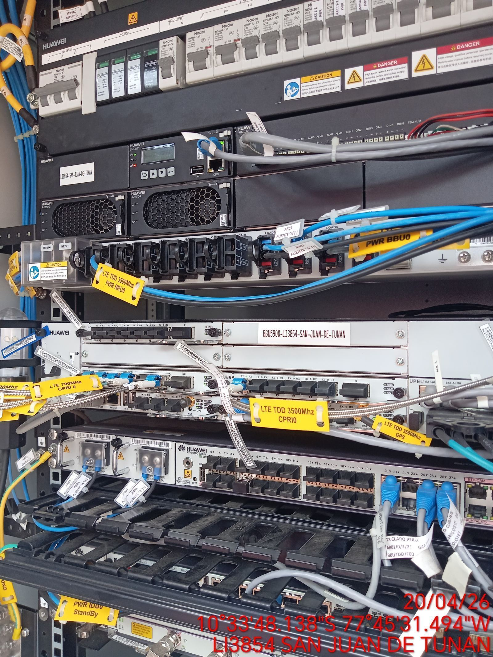 |  | 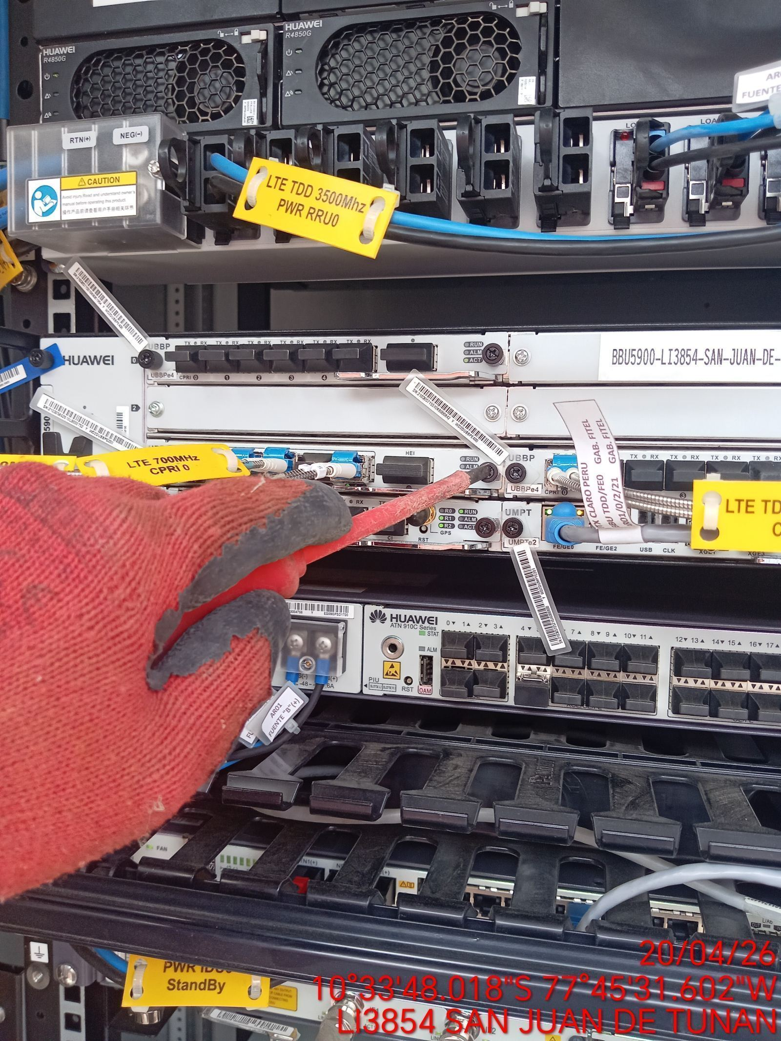 |  | 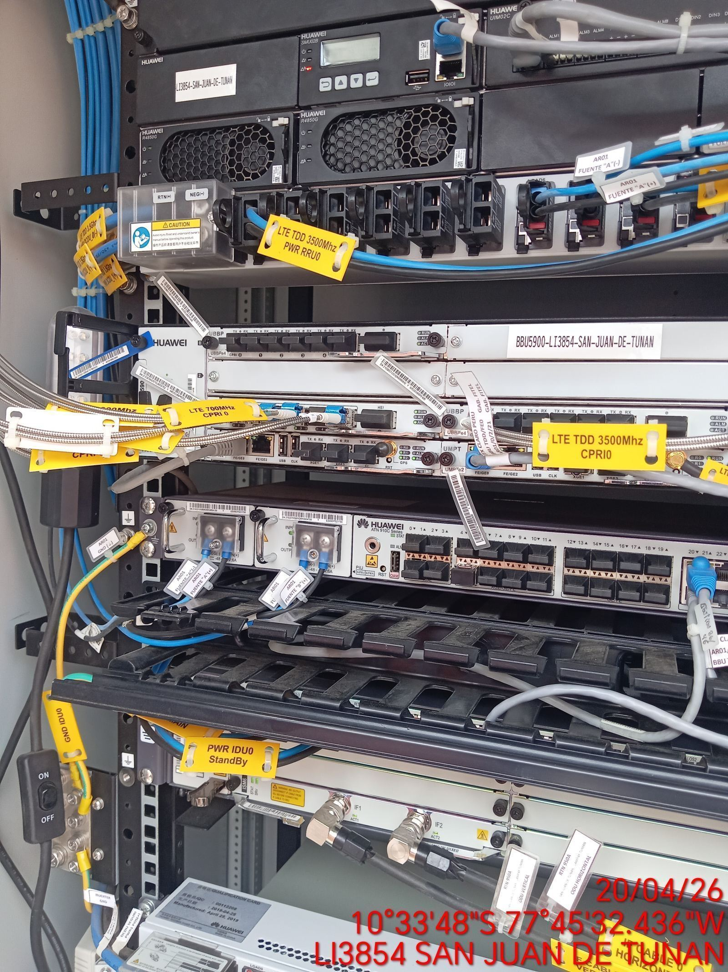

CABLES: LIMPIEZA TECNICA Y ORDENAMIENTO DE CABLES
ANTES |  | DURANTE |  | DESPUES
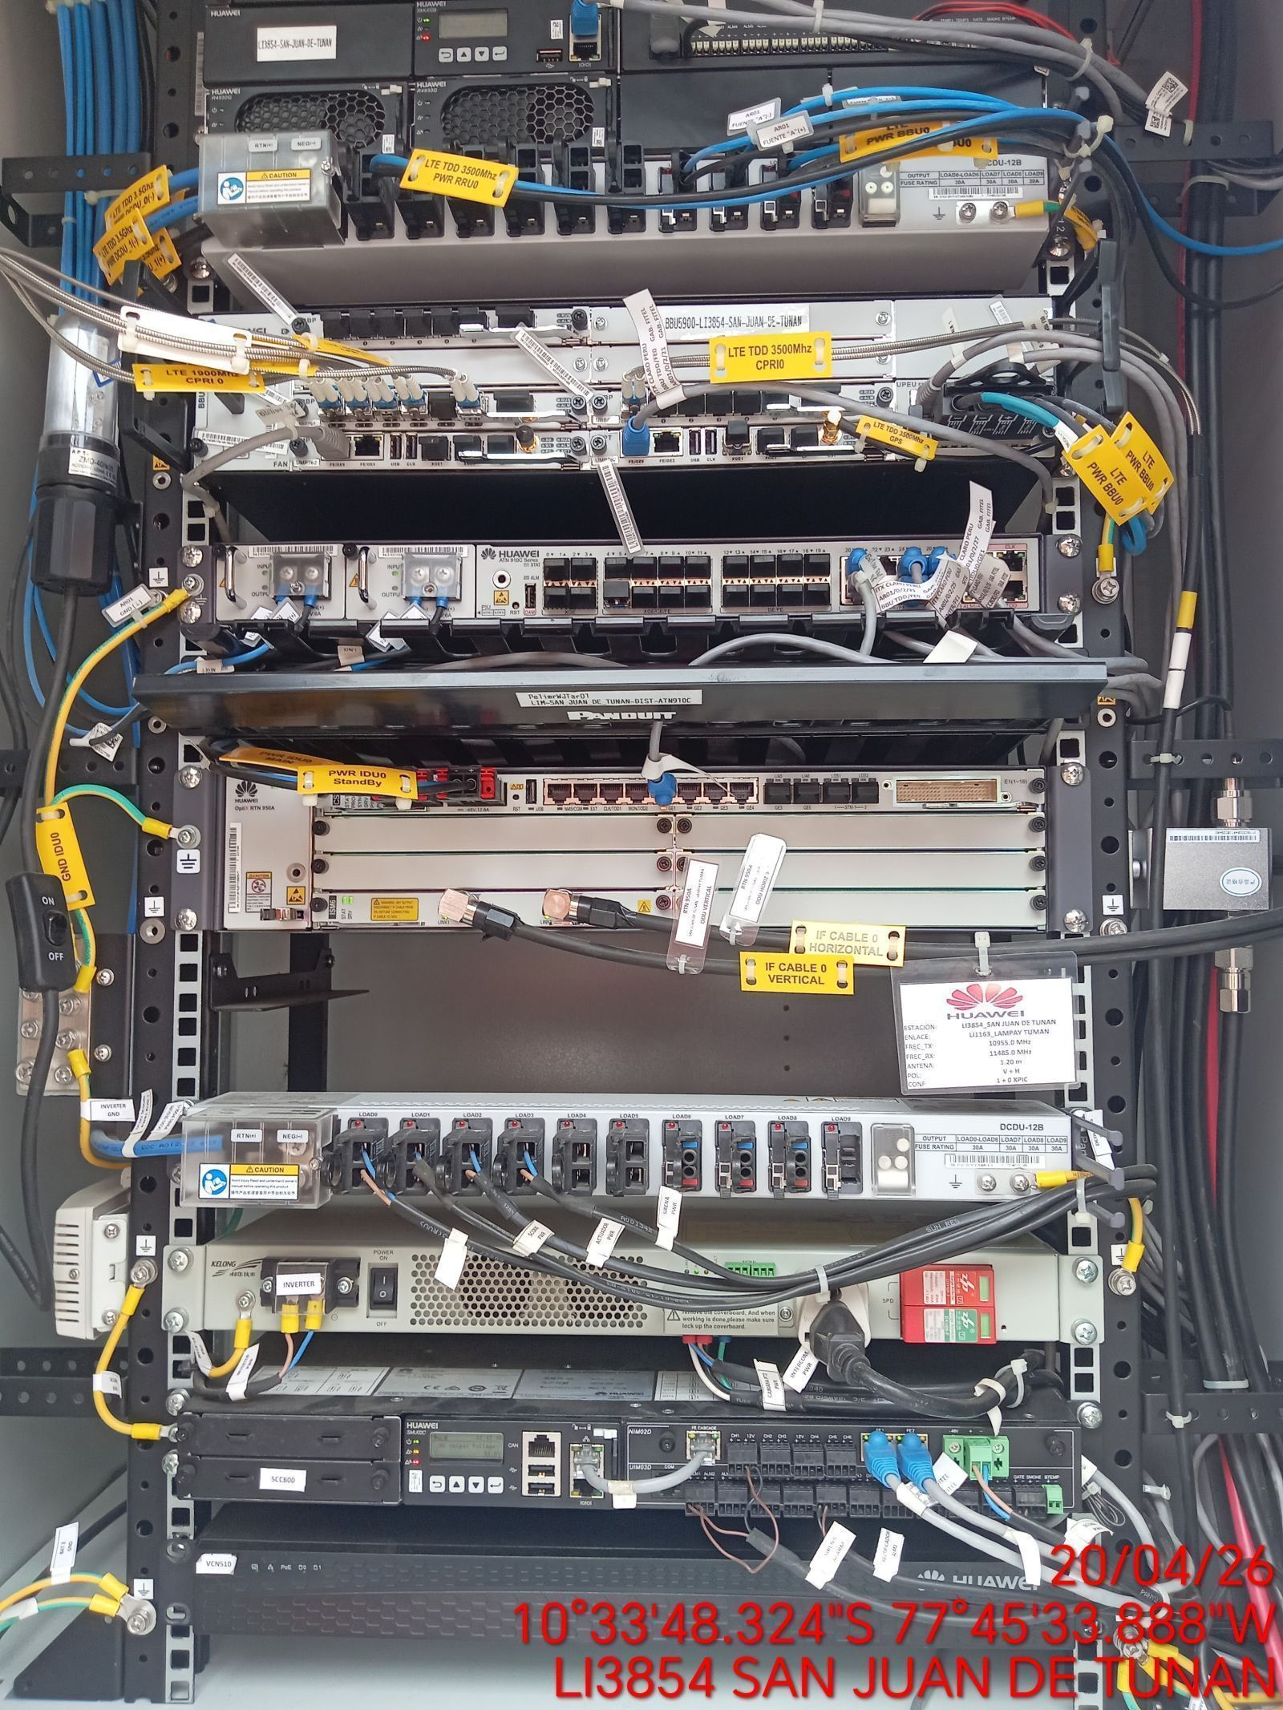 |  | 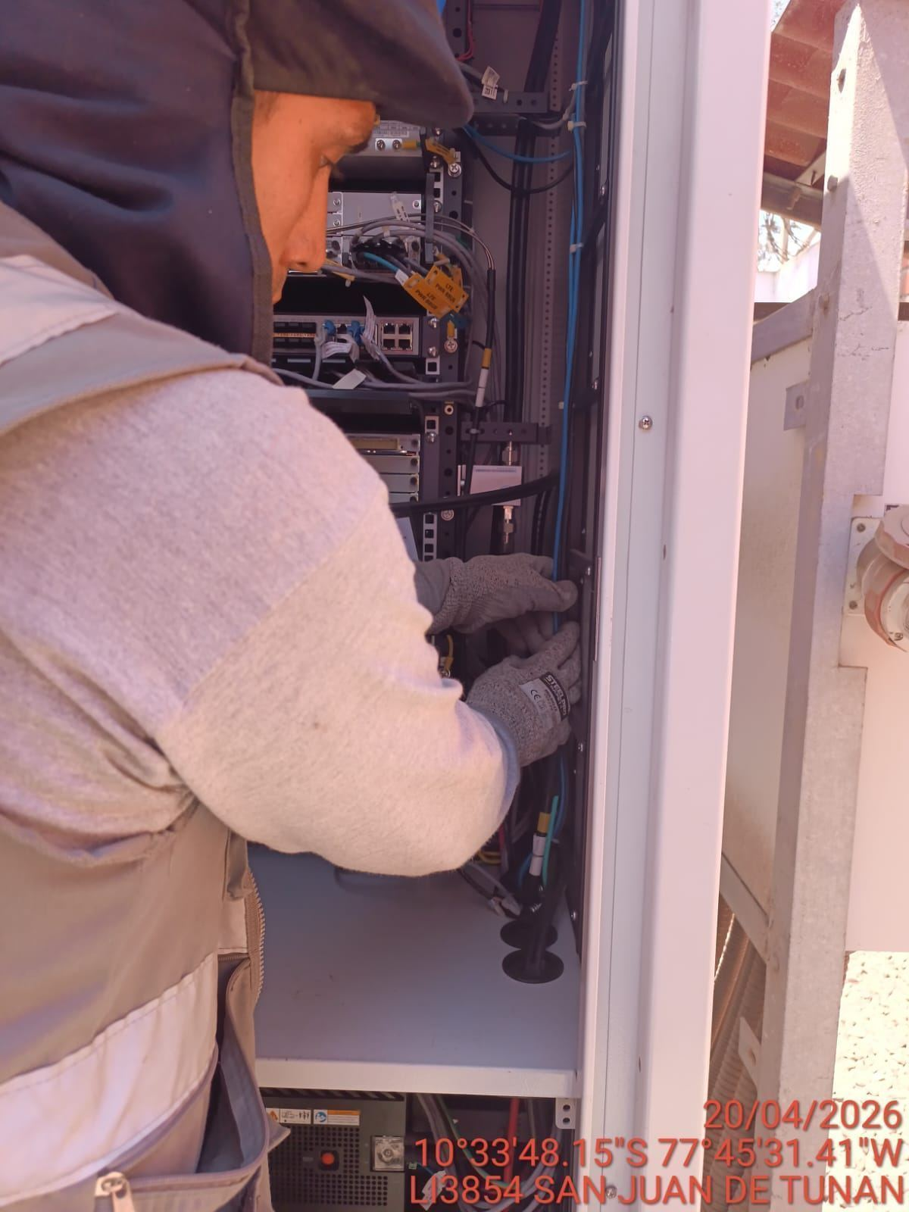 |  | 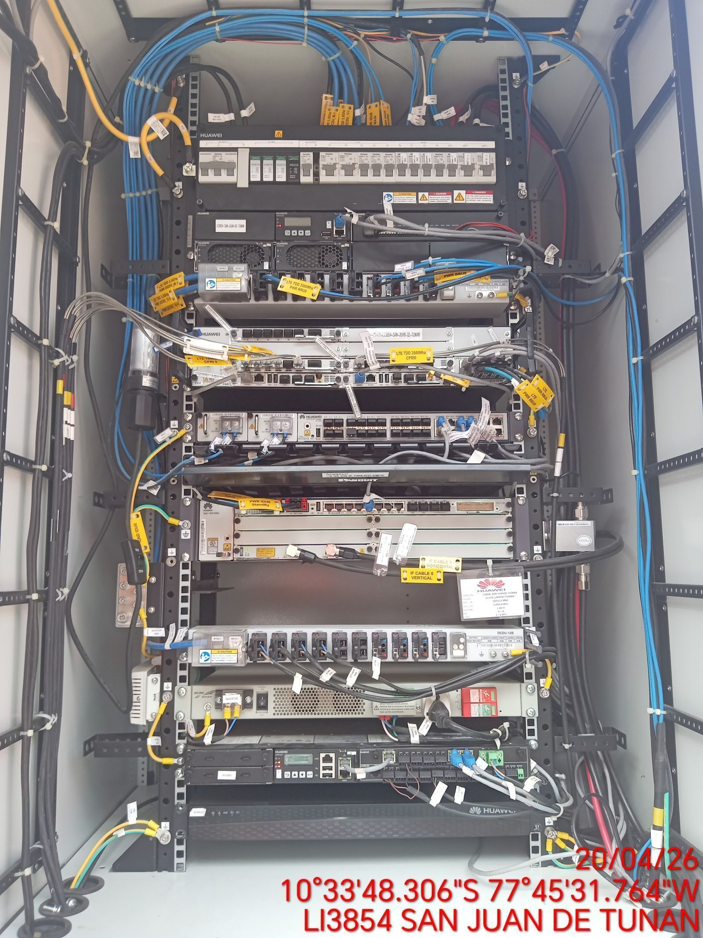

VERIFICACION Y AJUSTE DE ATERRAMIENTO
ANTES |  | DURANTE |  | DESPUES
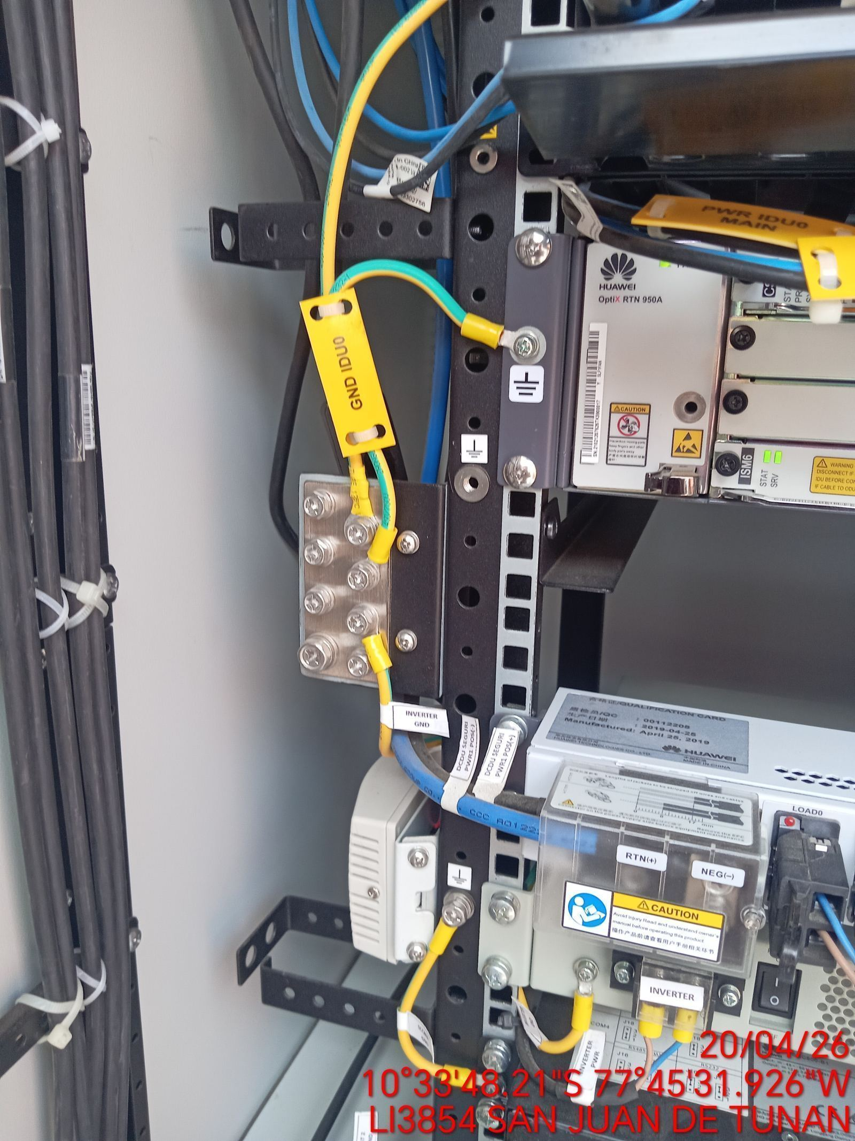 |  | 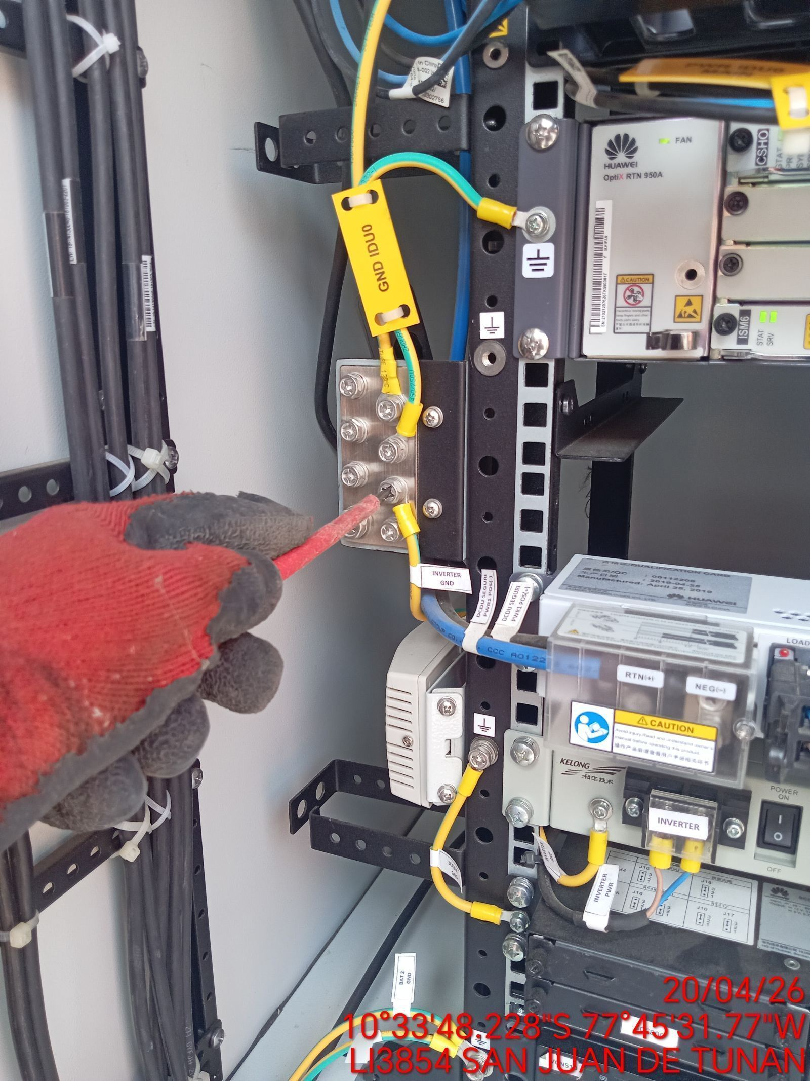 |  | 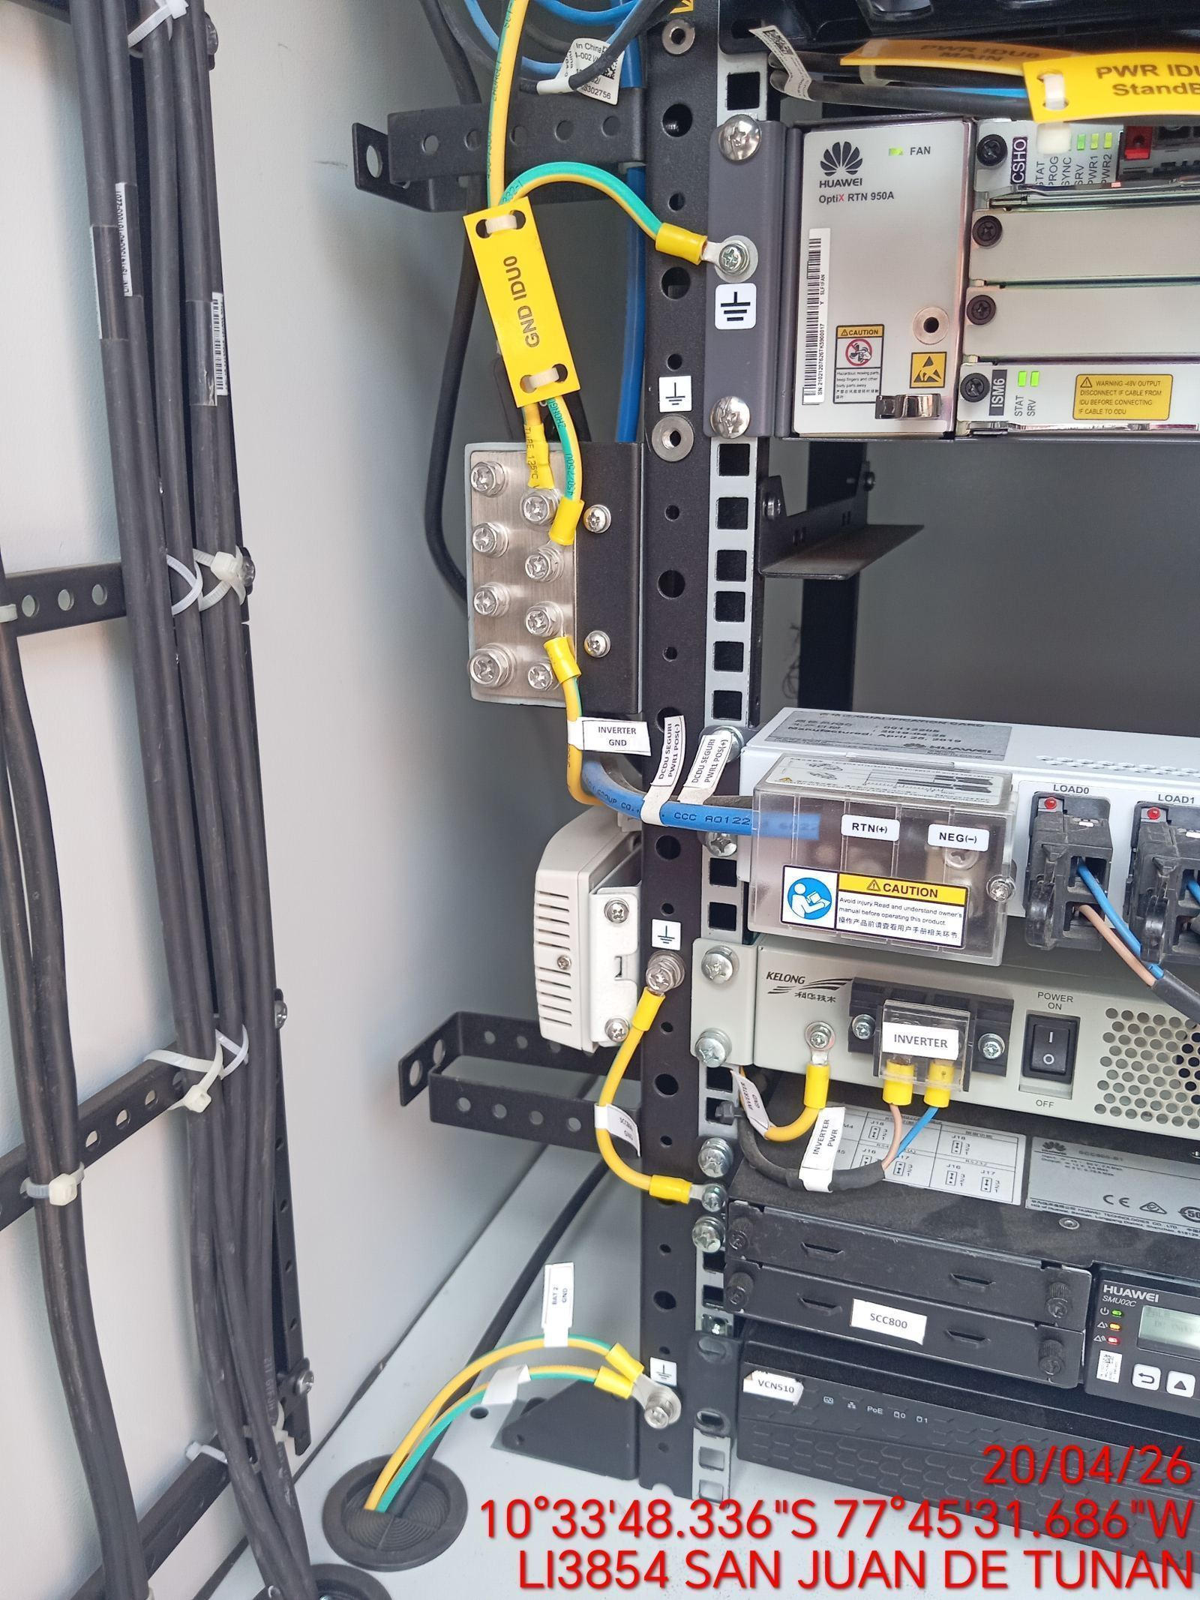

VERIFICAR ESTADO DE CONECTORES Y CABLES RRU
ANTES |  | DURANTE |  | DESPUES
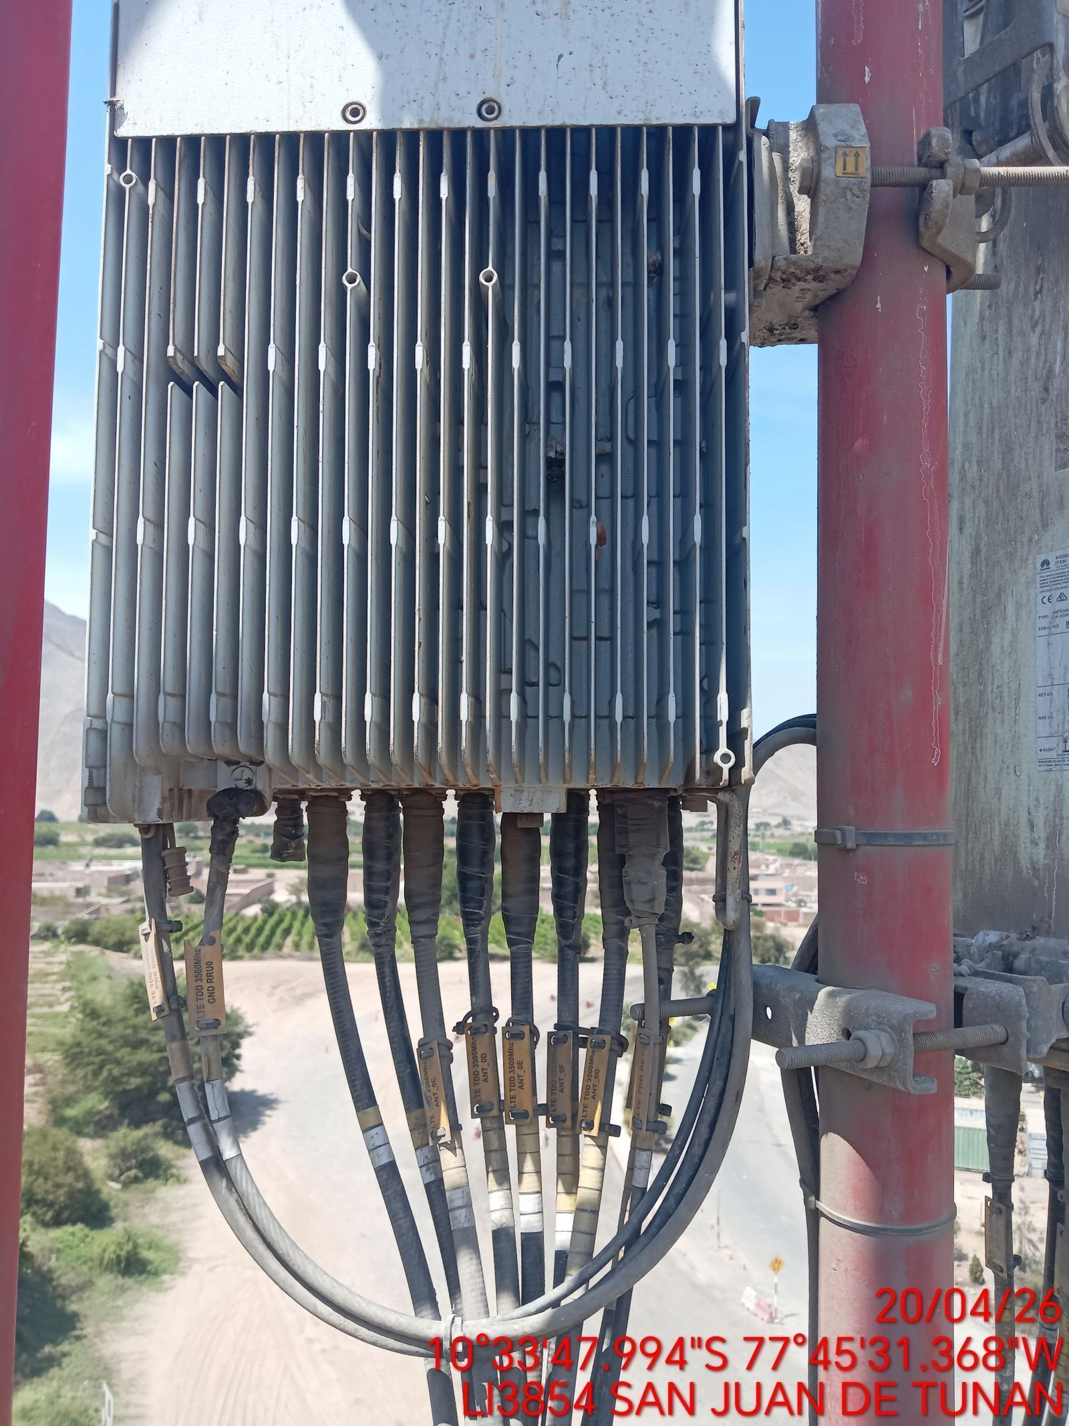 |  | 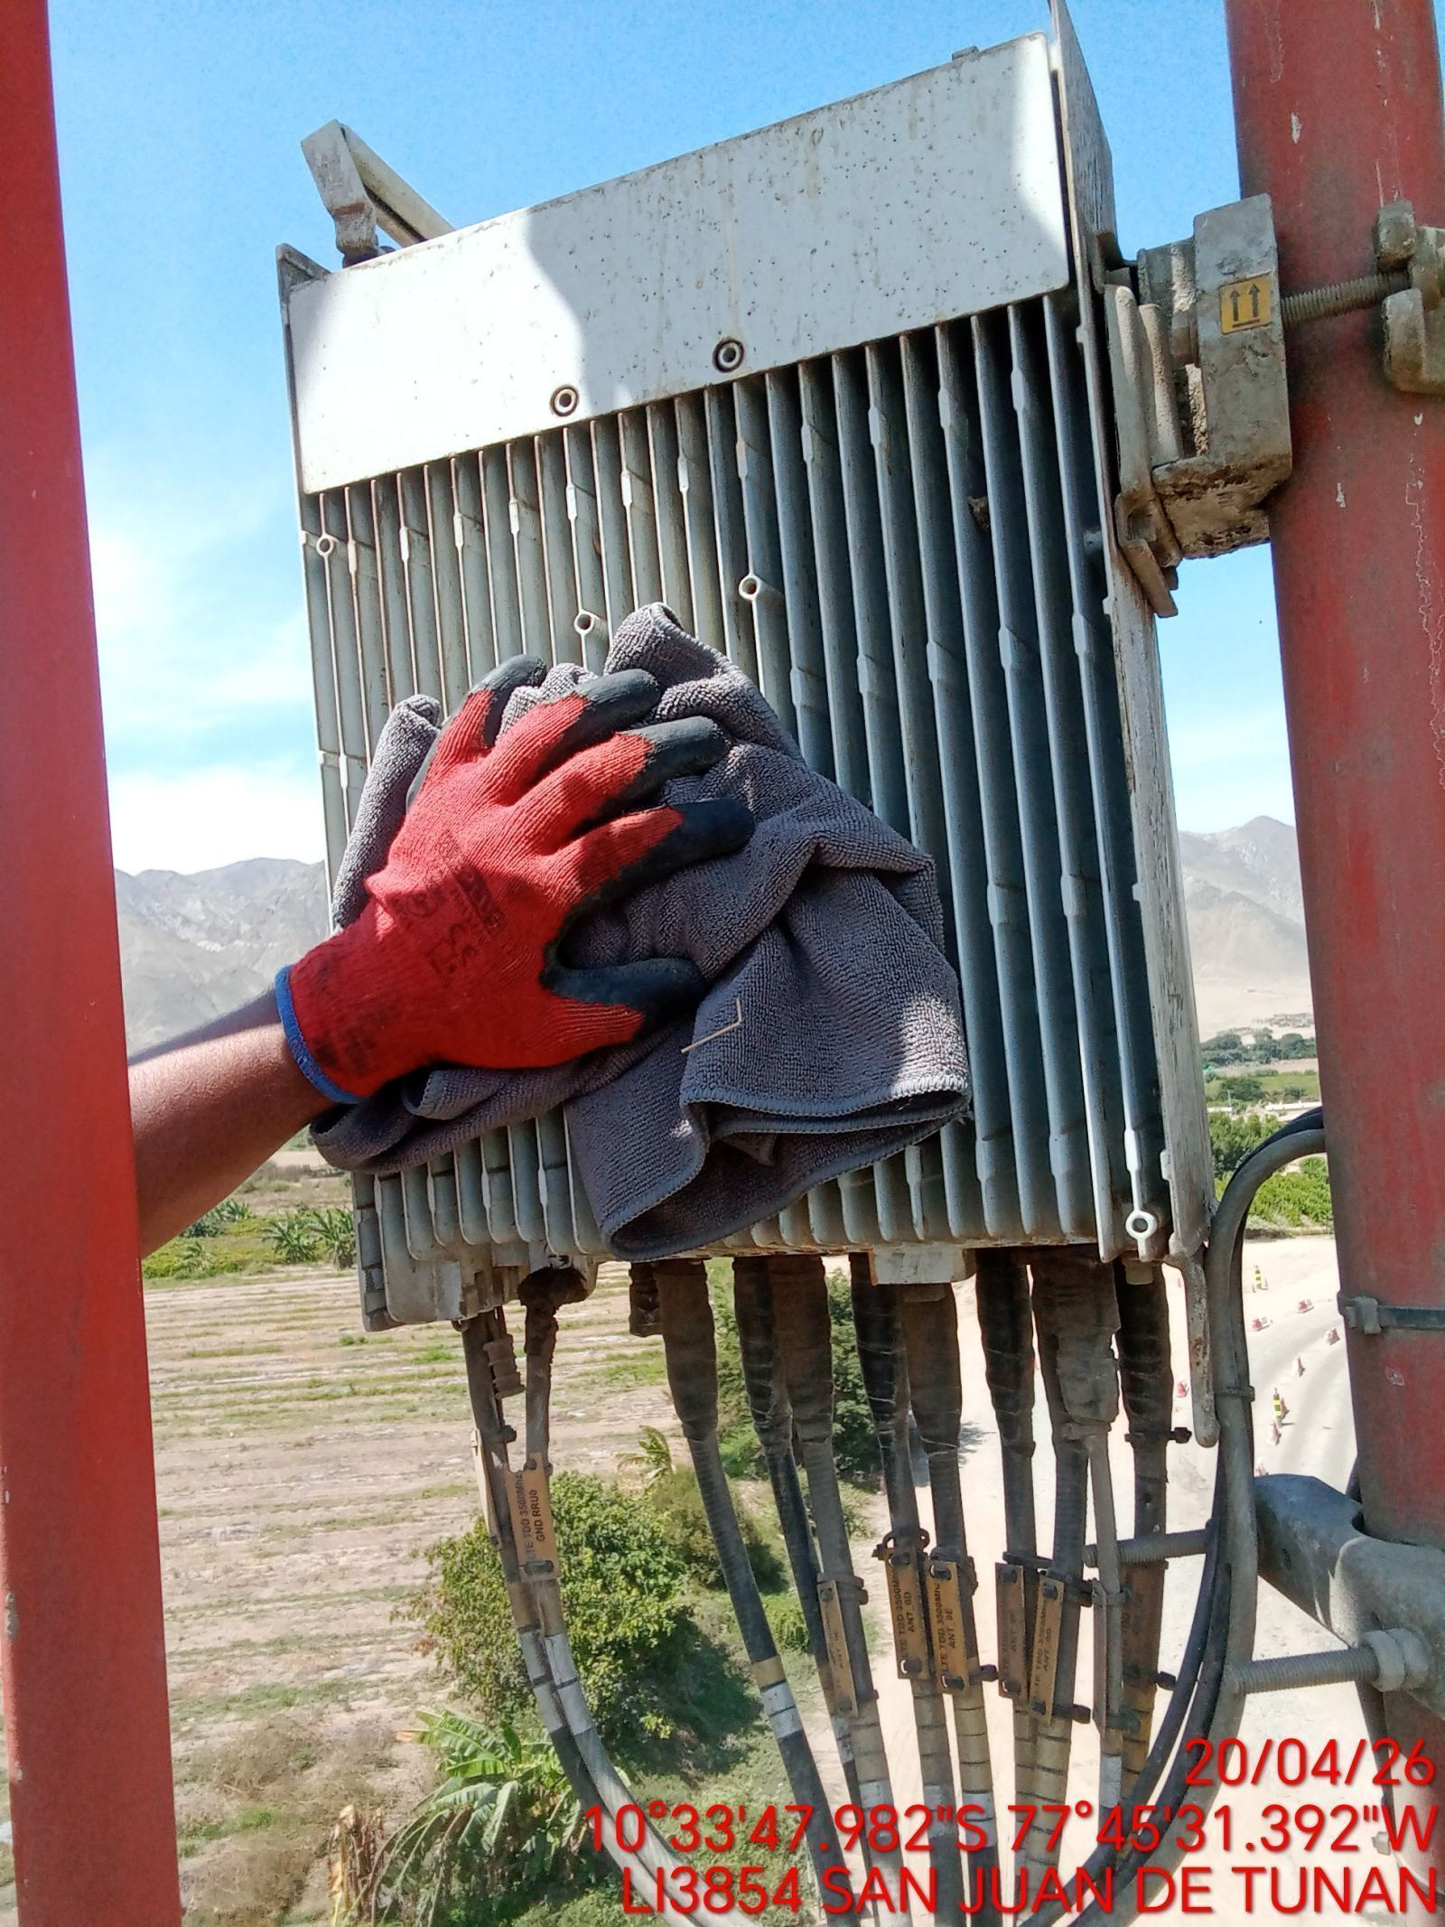 |  | 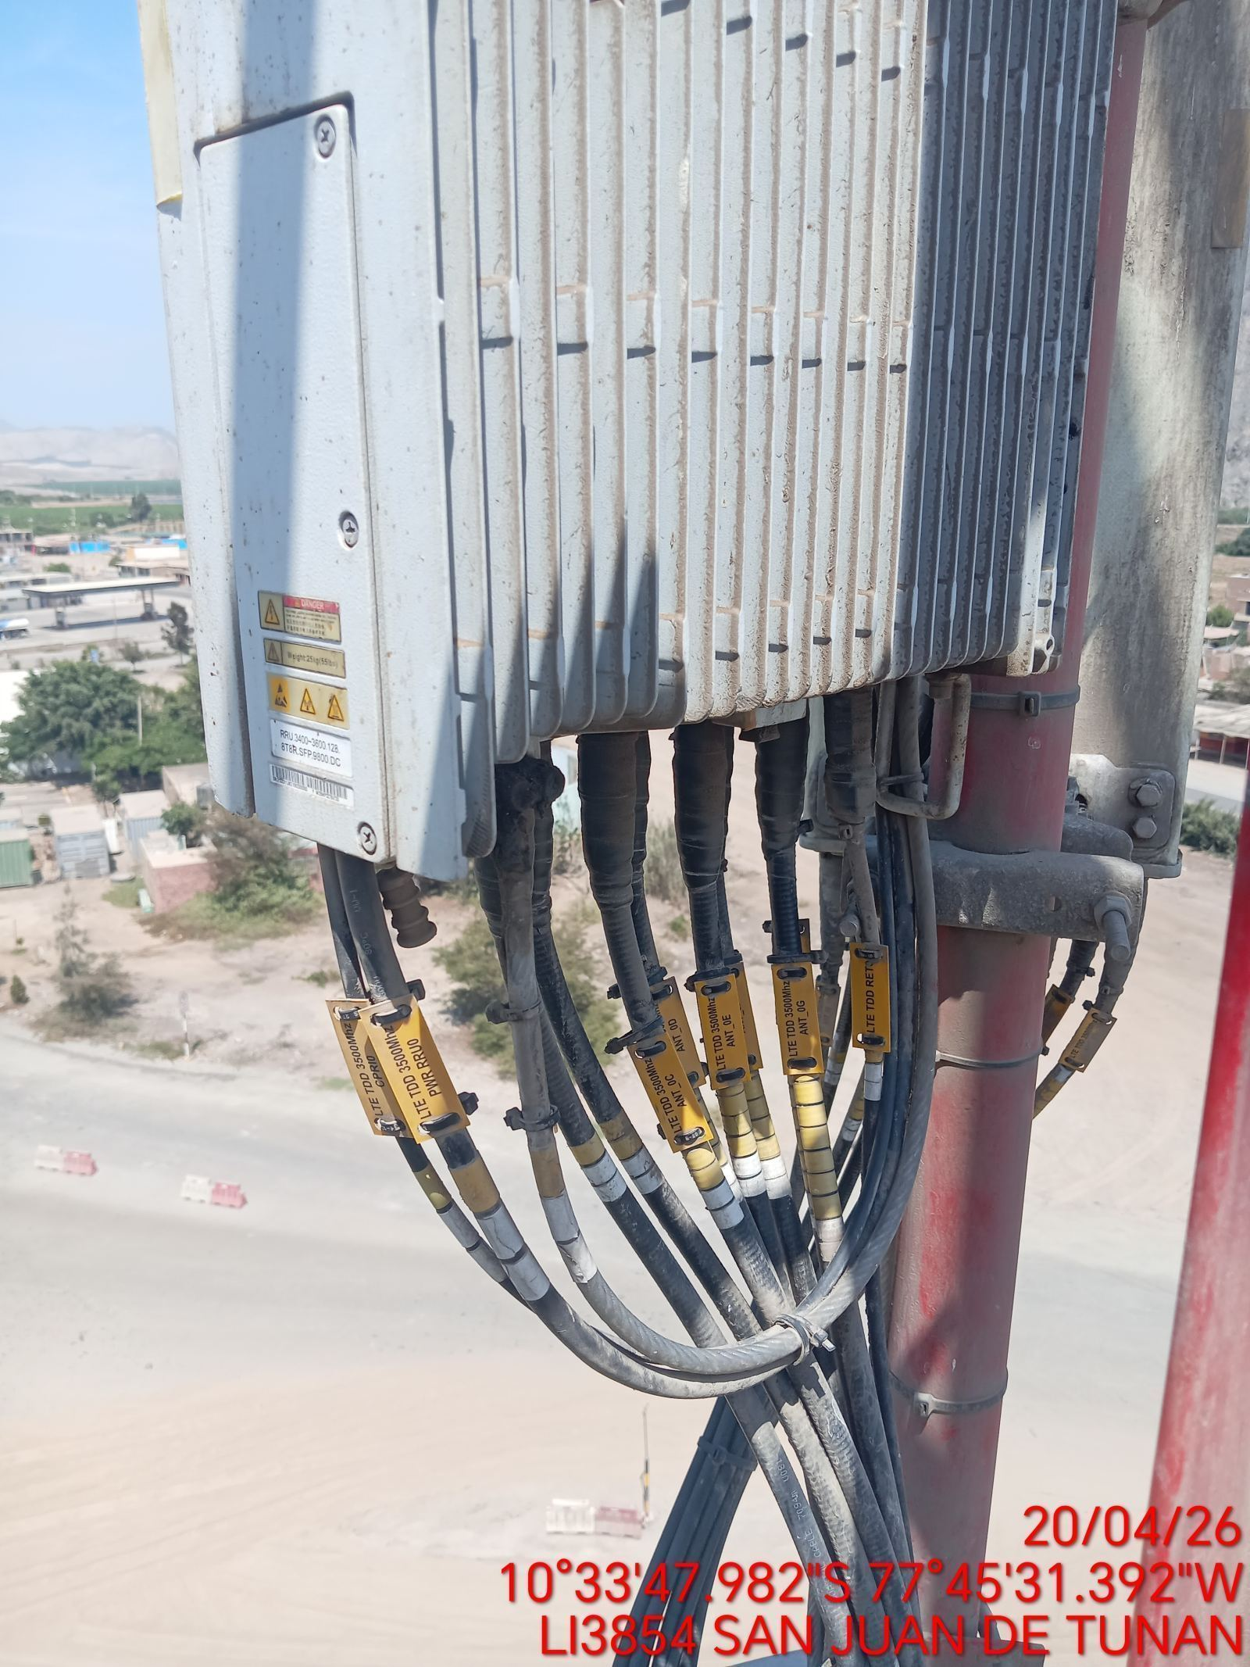

VERIFICAR ESTADO DE CONECTORES Y CABLES ODU
ANTES |  | DURANTE |  | DESPUES
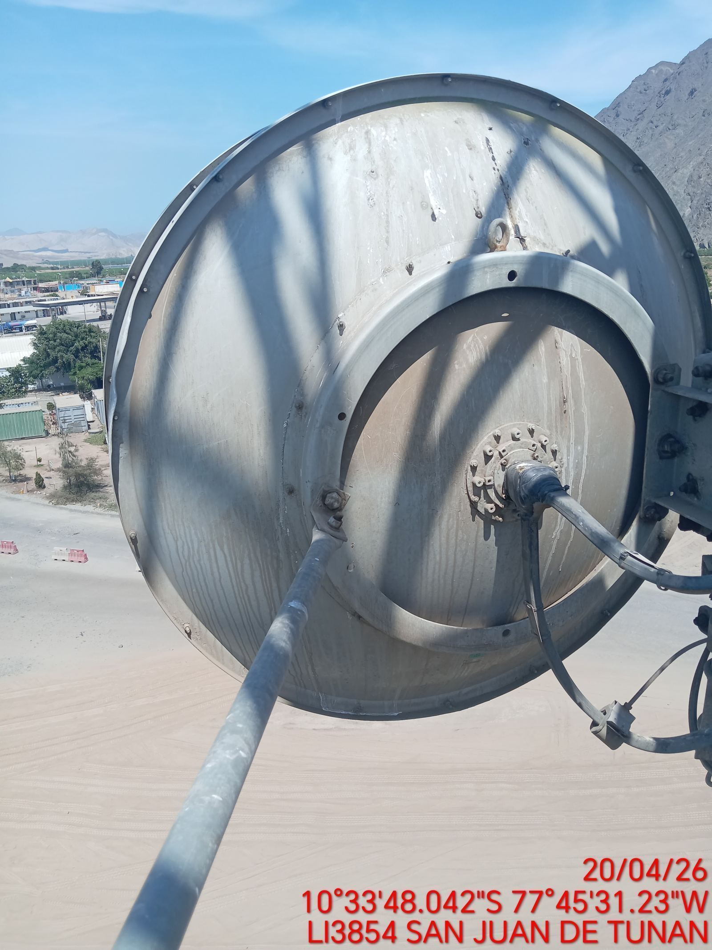 |  | 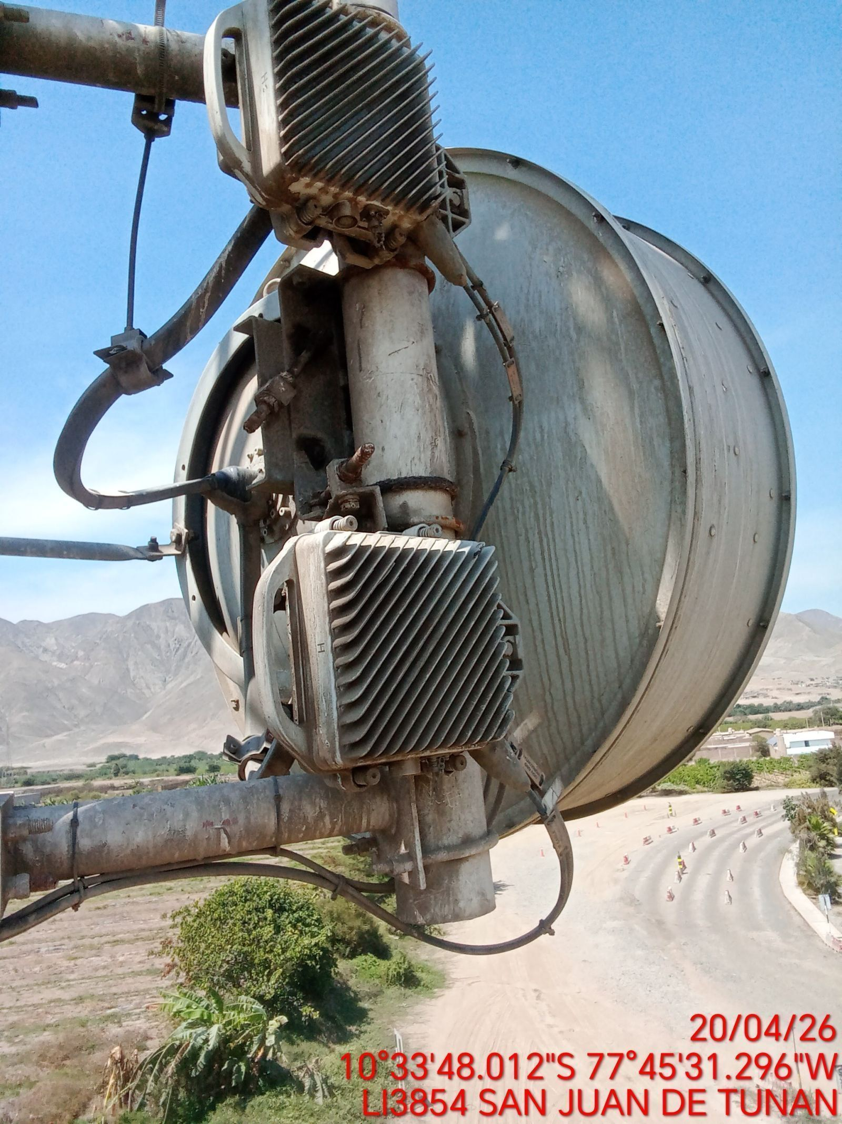 |  | 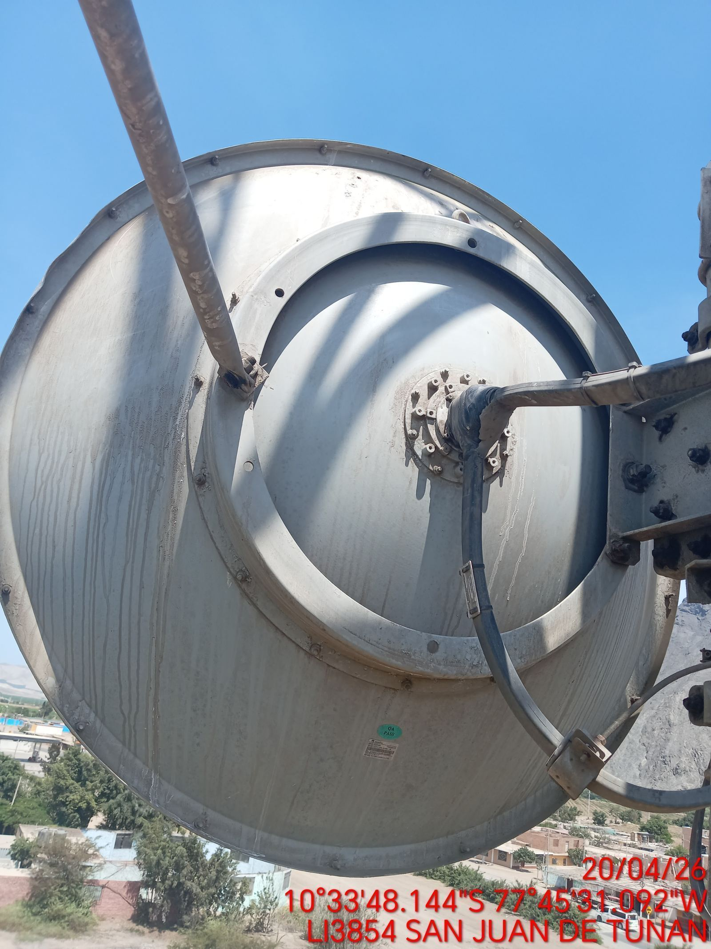

MEDIR EL VSWR MEDIANTE SOFTWARE
ANTES |  | DURANTE |  | DESPUES
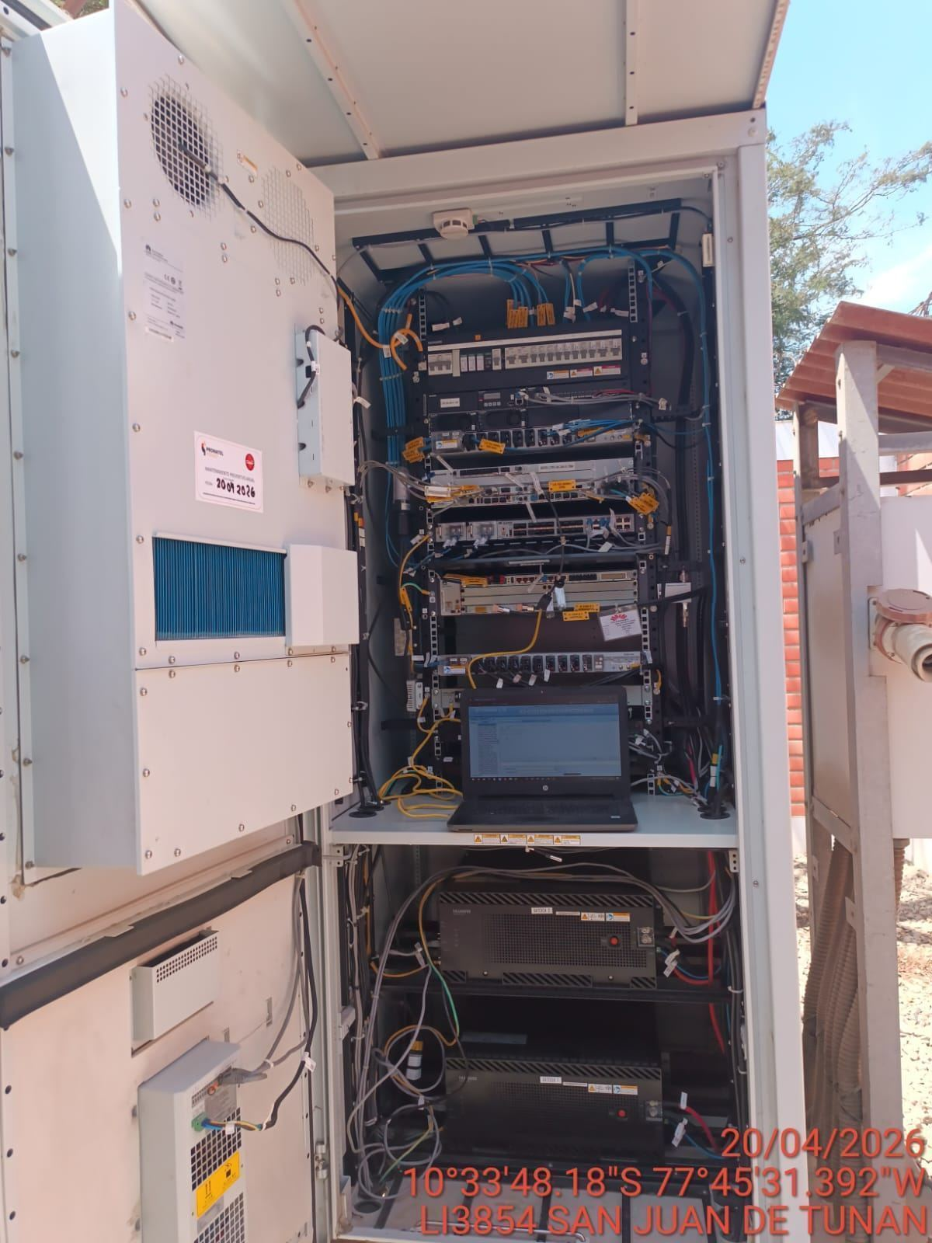 |  | 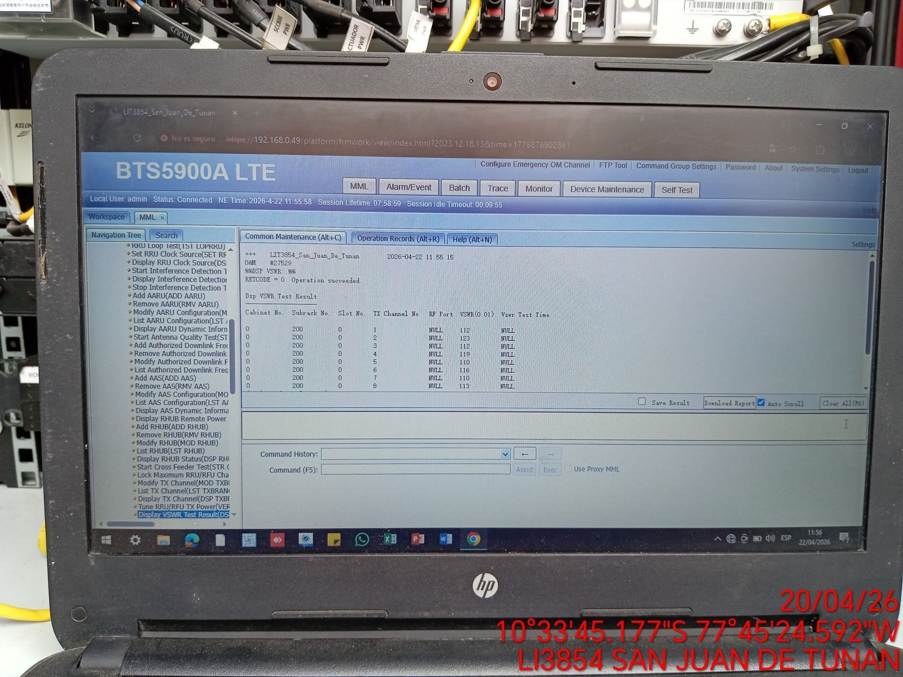 |  | 